Dashbord
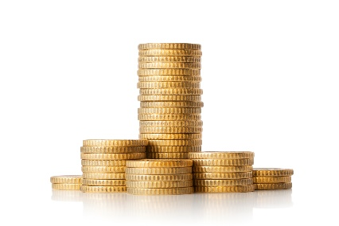
Olá, seja bem-vindo ao Controller!
Sua planilha de controle financeiro

Cash Controller
Cash Controller

 | Total
PLR | R$ 2,643.64
Salário | R$ 9,336.21
Ticket | R$ 3,280.13
Saídas

 | Total
Automóvel | R$ 1,367.34
Casa | R$ 1,629.68
Doação | R$ 793.45
Eletrodoméstico | R$ 1,790.23
Eletrônico | R$ 2,574.55
Lazer | R$ 1,904.46
Supermercado | R$ 1,586.96
Entradas

